Kh.72-2567
ภาพถ่ายและรูปตัดขวางลำน้ำสถานีสำรวจอุทกวิทยาน้ำแม่คำ (Kh.72)
บ้านแม่คำหลักเจ็ด ต.ศรีค้ำ อ.แม่จัน จ.เชียงราย ปี 2567
 |  |  |  |  |  |  |  |  |  |  |  | 2566 |  |  | 2567
 |  |  |  |  |  |  |  |  |  |  |  | สำรวจเมื่อ 16 พ.ย.2565 |  |  | สำรวจเมื่อ 22 ม.ค.2567
 |  |  |  |  |  |  |  |  |  |  |  | ระยะ | ระดับ | ผิวน้ำ | ระยะ | ระดับ | ผิวน้ำ
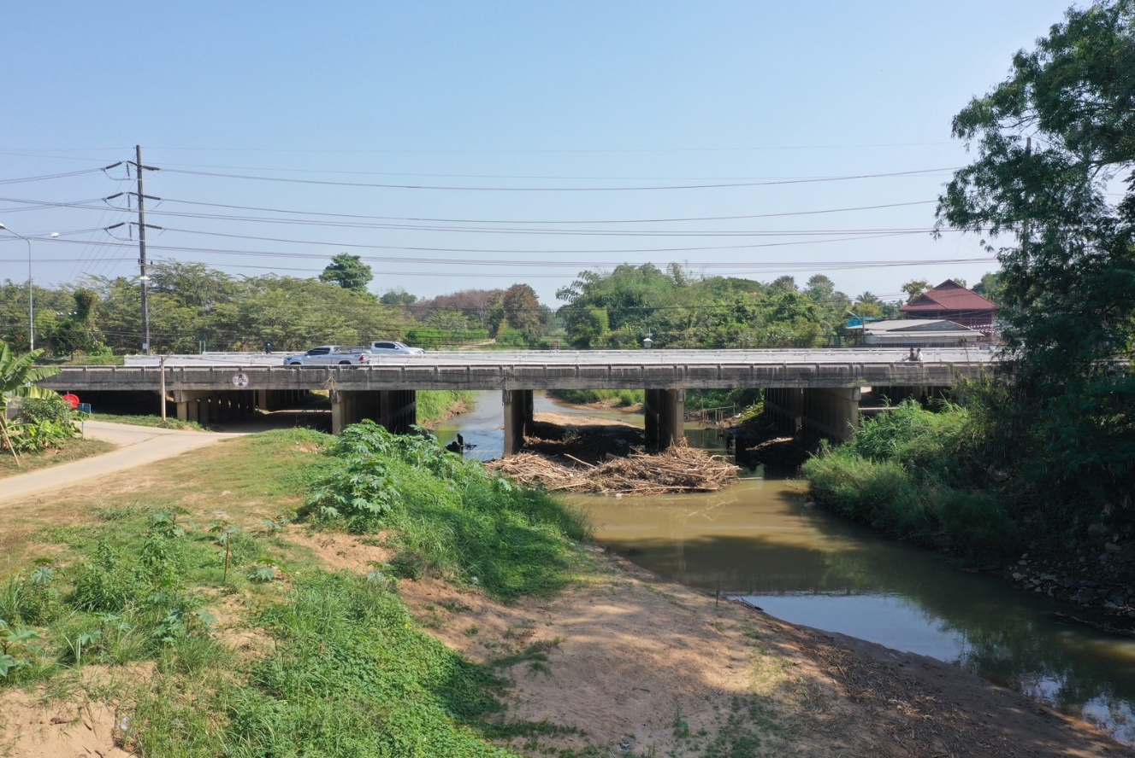
 |  |  |  |  |  |  |  |  |  |  |  | -50 | 399.485 | 394.800 | -50 | 399.505 | 393.750
 |  |  |  |  |  |  |  |  |  |  |  | -40 | 399.568 | 394.800 | -40 | 399.623 | 393.750
 |  |  |  |  |  |  |  |  |  |  |  | -30 | 399.626 | 394.800 | -30 | 399.698 | 393.750
 |  |  |  |  |  |  |  |  |  |  |  | -20 | 399.683 | 394.800 | -20 | 399.773 | 393.750
 |  |  |  |  |  |  |  |  |  |  |  | -10 | 399.716 | 394.800 | -10 | 399.808 | 393.750
 |  |  |  |  |  |  |  |  |  |  |  | 0 | 399.788 | 394.800 | 0 | 399.788 | 393.750
 |  |  |  |  |  |  |  |  |  |  |  | 0 | 398.603 | 394.800 | 0 | 398.826 | 393.750
 |  |  |  |  |  |  |  |  |  |  |  | 2 | 397.730 | 394.800 | 2 | 397.743 | 393.750
 |  |  |  |  |  |  |  |  |  |  |  | 4 | 397.563 | 394.800 | 4 | 397.575 | 393.750
 |  |  |  |  |  |  |  |  |  |  |  | 6 | 397.618 | 394.800 | 6 | 397.589 | 393.750
 |  |  |  |  |  |  |  |  |  |  |  | 8 | 397.514 | 394.800 | 8 | 397.481 | 393.750
 |  |  |  |  |  |  |  |  |  |  |  | 10 | 397.006 | 394.800 | 10 | 396.994 | 393.750
 |  |  |  |  |  |  |  |  |  |  |  | 12 | 396.774 | 394.800 | 12 | 396.778 | 393.750
 |  |  |  |  |  |  |  |  |  |  |  | 14 | 396.698 | 394.800 | 14 | 396.721 | 393.750
รูปตัดขวางลำน้ำน้ำแม่คำที่แนวสำรวจปริมาณน้ำ
 | รูปตัดปี2567 |  | ระดับน้ำขณะสำรวจ
-50 | 399.505 | 19 | 393.750 | 38 | 393.750
-40 | 399.623 | 20 | 393.750 | 40 | 393.750
-30 | 399.698 | 22 | 393.750 | 42 | 393.750
-20 | 399.773 | 24 | 393.750 | 44 | 393.750
-10 | 399.808 | 26 | 393.750 | 46
0 | 399.788 |  | 393.750
0 | 398.826 |  | 393.750
2 | 397.743 |  | 393.750
4 | 397.575 |  | 393.750
6 | 397.589 |  | 393.750
8 | 397.481 |  | 393.750
10 | 396.994 |  | 393.750
12 | 396.778 |  | 393.750
14 | 396.721 |  | 393.750
16 | 396.312 |  | 393.750
18 | 394.795 |  | 393.750
19 | 393.750
20 | 393.550
22 | 393.450
24 | 393.560
26 | 393.620
28 | 394.518
30 | 394.468
32 | 394.181
34 | 394.185
36 | 394.065
38 | 393.600
40 | 393.420
42 | 393.380
44 | 393.630
46 | 394.391
48 | 395.195
50 | 396.539
52 | 396.958
54 | 396.891
56 | 396.938
58 | 397.285
60 | 397.449
62 | 397.736
64 | 398.297
66 | 398.681
66 | 399.758
70 | 399.822
80 | 399.769
90 | 399.767
100 | 399.751
110 | 399.723
 |  |  |  |  |  |  |  |  |  |  |  | 16 | 396.230 | 394.800 | 16 | 396.312 | 393.750
 |  |  |  |  |  |  |  |  |  |  |  | 18 | 394.800 | 394.800 | 18 | 394.795 | 393.750
 |  |  |  |  |  |  |  |  |  |  |  | 20 | 393.700 | 394.800 | 19 | 393.750 | 393.750
 |  |  |  |  |  |  |  |  |  |  |  | 22 | 393.570 | 394.800 | 20 | 393.550 | 393.750
 |  |  |  |  |  |  |  |  |  |  |  | 24 | 393.620 | 394.800 | 22 | 393.450 | 393.750
 |  |  |  |  |  |  |  |  |  |  |  | 26 | 394.200 | 394.800 | 24 | 393.560 | 393.750
 |  |  |  |  |  |  |  |  |  |  |  | 28 | 393.720 | 394.800 | 26 | 393.620 | 393.750
 |  |  |  |  |  |  |  |  |  |  |  | 30 | 393.720 | 394.800 | 28 | 394.518 | 393.750
 |  |  |  |  |  |  |  |  |  |  |  | 32 | 393.670 | 394.800 | 30 | 394.468 | 393.750
 |  |  |  |  |  |  |  |  |  |  |  | 34 | 393.950 | 394.800 | 32 | 394.181 | 393.750
 |  |  |  |  |  |  |  |  |  |  |  | 36 | 394.550 | 394.800 | 34 | 394.185 | 393.750
 |  |  |  |  |  |  |  |  |  |  |  | 38 | 394.220 | 394.800 | 36 | 394.065 | 393.750
 |  |  |  |  |  |  |  |  |  |  |  | 40 | 394.100 | 394.800 | 38 | 393.600 | 393.750
 |  |  |  |  |  |  |  |  |  |  |  | 42 | 394.130 | 394.800 | 40 | 393.420 | 393.750
 |  |  |  |  |  |  |  |  |  |  |  | 44 | 394.260 | 394.800 | 42 | 393.380 | 393.750
 |  |  |  |  |  |  |  |  |  |  |  | 46 | 394.200 | 394.800 | 44 | 393.630 | 393.750
 |  |  |  |  |  |  |  |  |  |  |  | 48 | 395.336 | 394.800 | 46 | 394.391 | 393.750
 |  |  |  |  |  |  |  |  |  |  |  | 50 | 396.655 | 394.800 | 48 | 395.195 | 393.750
ระยะ | -50 | -40 | -30 | -20 | -10 | 0 | 0 | 2 | 4 | 6 | 8 | 52 | 396.858 | 394.800 | 50 | 396.539 | 393.750
ระดับ | 399.505 | 399.623 | 399.698 | 399.773 | 399.808 | 399.788 | 398.826 | 397.743 | 397.575 | 397.589 | 397.481 | 54 | 396.888 | 394.800 | 52 | 396.958 | 393.750
ระยะ | 10 | 12 | 14 | 16 | 18 | 19 | 20 | 22 | 24 | 26 | 28 | 56 | 396.947 | 394.800 | 54 | 396.891 | 393.750
ระดับ | 396.994 | 396.778 | 396.721 | 396.312 | 394.795 | 393.750 | 393.550 | 393.450 | 393.560 | 393.620 | 394.518 | 58 | 397.169 | 394.800 | 56 | 396.938 | 393.750
ระยะ | 30 | 32 | 34 | 36 | 38 | 40 | 42 | 44 | 46 | 48 | 50 | 60 | 397.350 | 394.800 | 58 | 397.285 | 393.750
ระดับ | 394.468 | 394.181 | 394.185 | 394.065 | 393.600 | 393.420 | 393.380 | 393.630 | 394.391 | 395.195 | 396.539 | 62 | 397.718 | 394.800 | 60 | 397.449 | 393.750
ระยะ | 52 | 54 | 56 | 58 | 60 | 62 | 64 | 66 | 66 | 70 | 80 | 64 | 398.428 | 394.800 | 62 | 397.736 | 393.750
ระดับ | 396.958 | 396.891 | 396.938 | 397.285 | 397.449 | 397.736 | 398.297 | 398.681 | 399.758 | 399.822 | 399.769 | 66 | 398.681 | 394.800 | 64 | 398.297 | 393.750
ระยะ | 90 | 100 | 110 |  |  |  |  |  |  |  |  | 66 | 399.758 | 394.800 | 66 | 398.681 | 393.750
ระดับ | 399.767 | 399.751 | 399.723 |  |  |  |  |  |  |  |  | 70 | 399.750 | 394.800 | 66 | 399.758 | 393.750
ระยะ |  |  |  |  |  |  |  |  |  |  |  | 80 | 399.673 | 394.800 | 70 | 399.822 | 393.750
ระดับ |  |  |  |  |  |  |  |  |  |  |  | 90 | 399.706 | 394.800 | 80 | 399.769 | 393.750
 |  |  |  |  |  |  |  |  |  |  |  | 100 | 399.695 | 394.800 | 90 | 399.767 | 393.750
 | BM. | 399.176 | ม.(ร.ท.ก.) |  | ตลิ่งฝั่งซ้าย | 399.788 | ม.(ร.ท.ก.) |  | ตลิ่งฝั่งขวา | 399.758 | ม.(ร.ท.ก.) | 110 | 399.683 | 394.800 | 100 | 399.751 | 393.750
 | ท้องน้ำ | 393.380 | ม.(ร.ท.ก.) |  | ศูนย์เสา | 393.400 | ม.(ร.ท.ก.) |  | สำรวจเมื่อ 22 ม.ค.2567 |  |  |  |  |  | 110 | 399.723 | 393.750

 |  |  |  |  |  |  |  |  | ผู้สำรวจ นายสุภเดช เตชะสา

 |  |  |  | ตรวจสอบหมุดหลักฐานแล้ว

 |  |  |  |  | เปลี่ยนรูปแล้ว

